Figure 2
Figure 2 - Évolution des effectifs des nouveaux fonctionnaires et contractuels en CDD depuis 2015

Lecture : en 2024, 30 904 contractuels en CDD et 40 304 nouveaux fonctionnaires enseignent dans le second degré public.
Source : DEPP, Panel des personnels de l'éducation nationale issu de BSA.
Champ : France, enseignants du second degré public, rémunérés par l'éducation nationale pour une mission d'enseignement
Réf. : Note d'Information, n° 26.37, DEPP.

 | 2015 | 2016 | 2017 | 2018 | 2019 | 2020 | 2021 | 2022 | 2023 | 2024
Nouveaux fonctionnaires | 51,478 | 55,646 | 59,246 | 58,264 | 51,579 | 48,781 | 46,710 | 42,832 | 41,042 | 40,304
Contractuels en CDD | 22,915 | 25,313 | 28,822 | 29,058 | 26,385 | 26,592 | 25,208 | 25,840 | 28,664 | 30,904
Ensemble second degré | 377,806 | 381,860 | 385,991 | 386,399 | 383,179 | 383,199 | 379,913 | 377,575 | 377,326 | 379,280

Figure 3
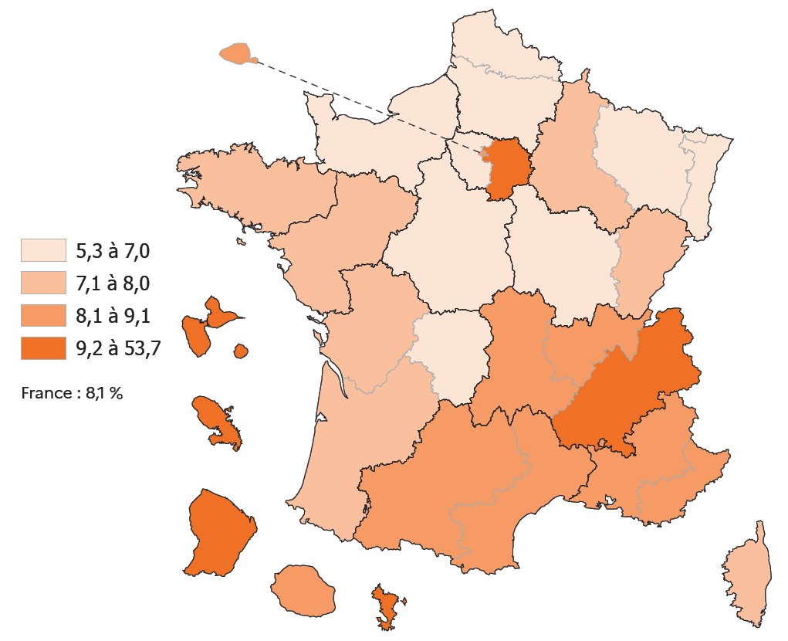
Figure 3 - Part des nouveaux fonctionnaires, des contractuels en CDD et des autres fonctionnaires au sein des académies (en %)
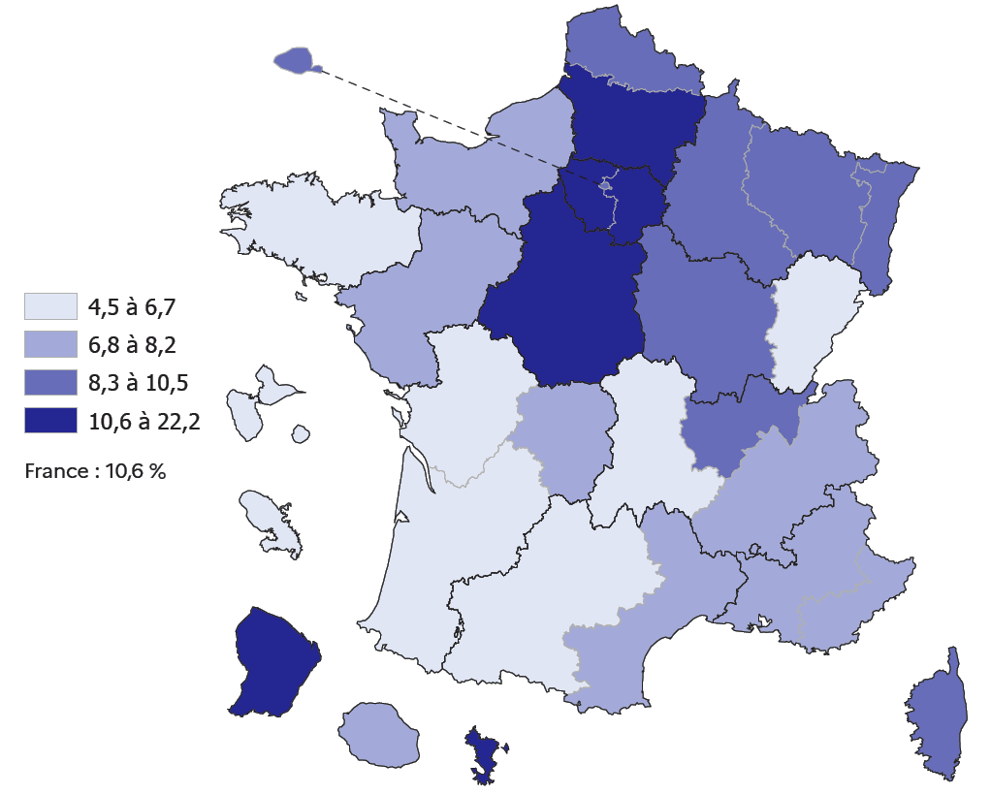
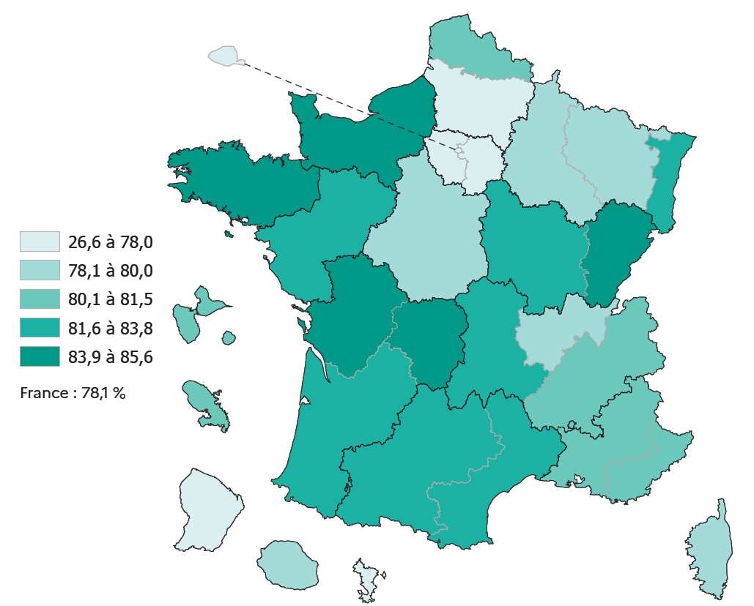

Part des nouveaux fonctionnaires (en %) |  |  |  |  | Part des contractuels en CDD (en %) | Part des autres fonctionnaires (en %)

Lecture : en 2024, les nouveaux fonctionnaires du second degré public représentent 22 % des enseignants dans les académies de Créteil et de Versailles, contre 11 % pour la France.
Source : DEPP, Panel des personnels de l'éducation nationale issu de BSA, novembre 2024.
Champ : France, enseignants du second degré public, rémunérés par l'éducation nationale pour une mission d'enseignement
Réf. : Note d'Information, n° 26.37, DEPP.
 |  | Nouveaux fonctionnaires | Autres fonctionnaires | Contractuels en CDD | Contractuels en CDI
 | RENNES | 5 | 85 | 7 | 3
 | CLERMONT-FERRAND | 5 | 83 | 9 | 4
 | BORDEAUX | 5 | 84 | 7 | 4
 | MARTINIQUE | 5 | 80 | 10 | 4
 | POITIERS | 6 | 84 | 7 | 3
 | BESANCON | 7 | 84 | 8 | 2
 | TOULOUSE | 7 | 82 | 9 | 2
 | GUADELOUPE | 7 | 81 | 10 | 2
 | GRENOBLE | 7 | 81 | 9 | 3
 | MONTPELLIER | 7 | 83 | 8 | 3
 | NANTES | 7 | 82 | 8 | 3
 | NORMANDIE | 7 | 86 | 5 | 2
 | LA REUNION | 7 | 80 | 9 | 4
 | LIMOGES | 7 | 84 | 6 | 3
 | AIX-MARSEILLE | 8 | 81 | 8 | 3
 | NICE | 8 | 81 | 8 | 3
 | FRANCE HORS VERSAILLES/CRETEIL | 8 | 81 | 8 | 3
 | DIJON | 8 | 84 | 6 | 2
 | NANCY-METZ | 9 | 80 | 7 | 4
 | CORSE | 9 | 80 | 7 | 4
 | STRASBOURG | 10 | 83 | 6 | 2
 | PARIS | 10 | 77 | 9 | 5
 | LYON | 10 | 79 | 9 | 3
 | LILLE | 10 | 82 | 6 | 3
 | REIMS | 10 | 80 | 7 | 3
 | FRANCE ENTIERE | 11 | 78 | 8 | 3
 | ORLEANS-TOURS | 12 | 79 | 6 | 3
 | GUYANE | 14 | 53 | 24 | 9
 | AMIENS | 14 | 78 | 6 | 2
 | MAYOTTE | 19 | 27 | 54 | 1
 | VERSAILLES | 22 | 67 | 7 | 4
 | CRETEIL | 22 | 63 | 10 | 5

Figure 4
Part des nouveaux fonctionnaires du second degré public selon l'affectation ou non dans un collège situé en éducation prioritaire (en %)

 |  |  |  |  |  | hors EP | REP | REP+
 |  |  |  |  | VERSAILLES | 17 | 31 | 21
 |  |  |  |  | CRETEIL | 19 | 29 | 20
 |  |  |  |  | RESTE DE LA FRANCE | 7 | 10 | 9
 |  |  |  |  | FRANCE ENTIERE | 9 | 15 | 10

 | Lecture : En 2024, 9% des enseignants dans le second degré public hors éducation prioritaire sont des nouveaux fonctionnaires contre 15% des enseignants en collège REP et 10% en collège REP+,
 | Source : DEPP, Panel des personnels de l'éducation nationale issu de BSA, novembre 2024,
 | Champ : France, enseignants du second degré public, rémunérés par l'éducation nationale pour une mission d'enseignement
 | Réf. : Note d'Information, n° 26.37, DEPP.

 |  | hors EP | REP | REP+
 | PARIS | 7.7 | 10.8 | 7.8
 | AIX-MARSEILLE | 7.4 | 9.2 | 6.6
 | BESANCON | 6 | 7.9 | 4.9
 | BORDEAUX | 4.9 | 6.1 | 0
 | CLERMONT-FERRAND | 4.6 | 3.4 | 2.5
 | DIJON | 6.5 | 10.9 | 0
 | GRENOBLE | 6.1 | 10.1 | 6.6
 | LILLE | 7.4 | 10 | 6.9
 | LYON | 8.3 | 13.2 | 9.7
 | MONTPELLIER | 6.4 | 9.1 | 3.7
 | NANCY-METZ | 8.4 | 10.7 | 2.1
 | POITIERS | 4.9 | 4.2 | 6.1
 | RENNES | 4.5 | 4.8 | 2
 | STRASBOURG | 7.2 | 6.6 | 3.7
 | TOULOUSE | 6.2 | 7.6 | 2.3
 | NANTES | 6.2 | 4.4 | 2.3
 | ORLEANS-TOURS | 9.4 | 14.5 | 8.5
 | REIMS | 8.5 | 7.9 | 7
 | AMIENS | 10.7 | 13.9 | 12.3
 | LIMOGES | 6.3 | 5.3 | 3.4
 | NICE | 7.1 | 12 | 3.4
 | CRETEIL | 19.1 | 29.3 | 19.8
 | VERSAILLES | 17.4 | 30.9 | 21.2
 | CORSE | 7.3 | 8.7 | 4.2
 | LA REUNION | 6.3 | 10.4 | 6.7
 | MARTINIQUE | 5.6 | 5.1 | 2.7
 | GUADELOUPE | 6.1 | 5 | 3.7
 | GUYANE | 13.6 | NA | 16.2
 | MAYOTTE | 17.4 | 19 | 25.7
 | NORMANDIE | 5.6 | 6.9 | 5.7
 | FRANCE ENTIERE | 8.6 | 14.6 | 10.4

Figure 6 en ligne
Evolution des parts de nouveaux fonctionnaires ou contractuels en CDD exerçant dans des collèges situés en éducation prioritaire (en %)

Part des enseignants ayant au moins une affectation dans un collège REP
Part des enseignants ayant au moins une affectation dans un collège REP+

 | Lecture : En 2024, 12 % des nouveaux fonctionnaires du public ont au moins une affectation dans un collège REP (14% hors stagiaires) et 5% dans un collège REP+ (6% hors stagiaires).
 | Source : DEPP, Panel des personnels de l'éducation nationale issu de BSA, novembre 2024.
 | Champ : France, enseignants du second degré public affectés dans un établissement (c'est-à-dire hors affectation en zone de remplacement), rémunérés par l'éducation nationale pour une mission d'enseignement
 | Réf. : Note d'Information, n° 26.37, DEPP.
 |  |  |  | 2015 | 2016 | 2017 | 2018 | 2019 | 2020 | 2021 | 2022 | 2023 | 2024
 | Part des enseignants ayant au moins une affectation dans un collège REP | Nouveaux fonctionnaires (en %) | Ensemble | 12.3 | 12.2 | 12.3 | 12.5 | 12.5 | 12.3 | 12.4 | 12.5 | 12.2 | 12.2
 |  |  | dont nouveaux titulaires | 15.2 | 14.8 | 14.6 | 14.7 | 14.5 | 14.4 | 14.7 | 14.7 | 14.2 | 14.4
 |  |  | dont stagiaires | 5.7 | 5.1 | 5.4 | 5.5 | 6.2 | 6.4 | 6.5 | 6.0 | 6.6 | 6.2
 |  | Autres fonctionnaires (en %) |  | 6.6 | 6.4 | 6.3 | 6.3 | 6.6 | 6.7 | 6.8 | 6.8 | 6.9 | 7.0
 |  | Contractuels en CDD (en %) |  | 11.4 | 10.9 | 10.8 | 10.5 | 10.9 | 9.8 | 9.4 | 8.1 | 8.6 | 8.9
 |  | Contractuels en CDI (en %) |  | 10.7 | 10.1 | 10.2 | 10.4 | 10.1 | 10.6 | 11.3 | 15.0 | 11.9 | 10.1

 |  |  |  | 2015 | 2016 | 2017 | 2018 | 2019 | 2020 | 2021 | 2022 | 2023 | 2024
 | Part des enseignants ayant au moins une affectation dans un collège REP+ | Nouveaux fonctionnaires (en %) | Ensemble | 6.5 | 6.8 | 6.8 | 6.9 | 6.5 | 6.2 | 5.9 | 5.8 | 5.2 | 5.0
 |  |  | dont nouveaux titulaires | 8.7 | 9.0 | 8.7 | 8.6 | 8.3 | 7.9 | 7.8 | 7.2 | 6.6 | 6.3
 |  |  | dont stagiaires | 1.3 | 1.1 | 1.1 | 1.3 | 1.0 | 1.3 | 1.0 | 1.5 | 1.2 | 1.4
 |  | Autres fonctionnaires (en %) |  | 3.1 | 3.2 | 3.2 | 3.3 | 3.5 | 3.7 | 3.8 | 4.0 | 4.1 | 4.1
 |  | Contractuels en CDD (en %) |  | 8.6 | 8.9 | 8.4 | 8.1 | 7.7 | 7.0 | 6.8 | 5.7 | 5.3 | 5.6
 |  | Contractuels en CDI (en %) |  | 9.2 | 9.8 | 9.2 | 8.2 | 9.1 | 9.2 | 8.8 | 11.1 | 9.1 | 7.4

Figure 8 en ligne
Part des nouveaux fonctionnaires parmi les enseignants du second degré public par aire d'éducation (en %)
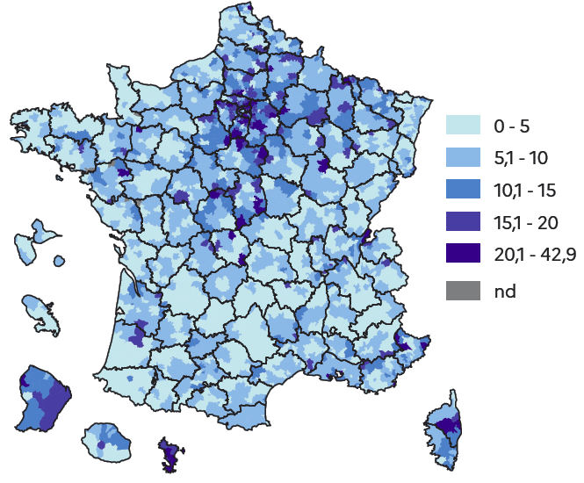

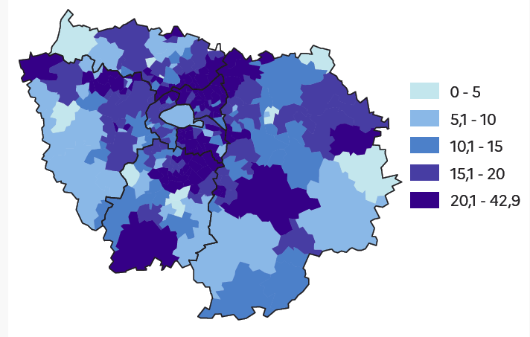

Lecture : En 2024, 24% des enseignants du second degré public de l'aire d'éducation de Gennevilliers dans les Hauts-de-Seine (92) sont des nouveaux fonctionnaires.
Note : Le zonage utilisé dans cette figure est celui des aires Collèges construites à partir des trajets domicile-établissement des collégiens (voir bibliographie en ligne).
Source : DEPP, Panel des personnels de l'éducation nationale issu de BSA, novembre 2024.
Champ : France, enseignants du second degré public, rémunérés par l'éducation nationale pour une mission d'enseignement
Réf. : Note d'Information, n° 26.37, DEPP.

Figure 9 en ligne
Part des enseignants du second degré public enseignant dans certaines grandes académies selon l'ancienneté, en 2015 et en 2024 (en %)

Part des professeurs du 2nd degré à être affectés dans l'académie de Versailles selon l'ancienneté
Part des professeurs du 2nd degré à être affectés dans l'académie de Créteil selon l'ancienneté
Part des professeurs du 2nd degré à être affectés dans l'académie de Lille selon l'ancienneté
Part des professeurs du 2nd degré à être affectés dans l'académie de Grenoble selon l'ancienneté
Part des professeurs du 2nd degré à être affectés dans l'académie de Bordeaux selon l'ancienneté
Part des professeurs du 2nd degré à être affectés dans l'académie de Lyon selon l'ancienneté
Part des professeurs du 2nd degré à être affectés dans l'académie de Nancy-Metz selon l'ancienneté

Part des professeurs du 2nd degré à être affectés dans l'académie de Rennes selon l'ancienneté
Part des professeurs du 2nd degré à être affectés dans l'académie de Montpellier selon l'ancienneté
Part des professeurs du 2nd degré à être affectés dans l'académie de Toulouse selon l'ancienneté
Part des professeurs du 2nd degré à être affectés dans l'académie de Marseille selon l'ancienneté
Part des professeurs du 2nd degré à être affectés dans l'académie de Nantes selon l'ancienneté
Part des professeurs du 2nd degré à être affectés dans l'académie de Orléans-Tours selon l'ancienneté

 |  | Ancienneté
 |  | Stagiaires | 1 | 2 | 3 | 4 | 5 | 6 | 7 | 8 | 9 | 10 | 11 | 12 | 13 | 14 | 15 | 16 | 17 | 18 | 19 | 20 | 21 | 22 | 23 | 24 | 25 | 26 | 27 | 28 | 29 | 30 | 31 | 32 | 33 | 34 | 35 | 36 | 37 | 38 | 39 | 40
2024 | Versailles | 11.5 | 24.6 | 21.6 | 19.9 | 17.9 | 16.4 | 13.5 | 12.3 | 11.2 | 9.6 | 9.3 | 9.2 | 9.3 | 8.7 | 8.7 | 8.8 | 8.7 | 7.7 | 7.9 | 7.5 | 7.7 | 6.8 | 6.1 | 6.5 | 6.2 | 5.9 | 5.4 | 5.6 | 5.7 | 5.1 | 5.2 | 5 | 5.7 | 5.7 | 6.1 | 5.4 | 5.9 | 5.8 | 5.4 | 4.5 | 5.2
 | Créteil | 7.3 | 21 | 19.3 | 19.2 | 16.8 | 15.1 | 13.4 | 11.4 | 11.3 | 10 | 9.6 | 9.1 | 8.4 | 7.4 | 7.3 | 6.1 | 5.9 | 5.8 | 5.8 | 5.7 | 5.6 | 4.9 | 4.7 | 4.6 | 5.1 | 5.1 | 5 | 4 | 3.7 | 3.7 | 3.4 | 3.3 | 3.7 | 3.5 | 3.9 | 3.9 | 3.8 | 3.7 | 4.2 | 4.5 | 4.2
 | Lille | 5.1 | 4.7 | 6 | 7 | 7.1 | 7 | 7.3 | 7.4 | 6.5 | 6.3 | 6.6 | 5.8 | 5.5 | 5.6 | 5.5 | 5.4 | 5.1 | 5 | 5.3 | 5.6 | 5.6 | 6.2 | 6.3 | 7.1 | 6.3 | 6.2 | 6.1 | 6.8 | 6.8 | 6.7 | 7.1 | 7.5 | 7.7 | 7.9 | 6.8 | 7.9 | 7.8 | 8 | 10.3 | 6.6 | 5.2
 | Grenoble | 4.2 | 2.3 | 2.8 | 2.8 | 3 | 3.7 | 3.9 | 4.2 | 4.5 | 4.6 | 5 | 5.3 | 5.4 | 5.6 | 6 | 5.1 | 5.9 | 5.3 | 5.7 | 5.4 | 5.2 | 5.3 | 5.7 | 5.2 | 5.3 | 4.9 | 4.8 | 4.9 | 4.9 | 5.2 | 5.6 | 5.4 | 4.7 | 4.4 | 4.9 | 4.8 | 4.7 | 4.8 | 4.3 | 5.2 | 2.4
 | Bordeaux | 4.1 | 1.5 | 1.9 | 2 | 2.4 | 2.7 | 3.1 | 3.8 | 4 | 4 | 4.5 | 4.4 | 4.4 | 5 | 5 | 5.2 | 5.3 | 5.3 | 5.6 | 5.2 | 5.5 | 5.4 | 5.2 | 5.3 | 5.5 | 6 | 5.9 | 6 | 6.3 | 5.8 | 6 | 6.2 | 6.4 | 6.1 | 6.6 | 5.6 | 5.5 | 6.1 | 5.1 | 6.2 | 2.8
 | Lyon | 4.8 | 4 | 4.3 | 3.9 | 4.2 | 4.3 | 4.5 | 4.4 | 4.6 | 4.7 | 4.7 | 4.3 | 4.4 | 4.4 | 4.8 | 4.9 | 5.4 | 5.1 | 5.6 | 5.5 | 4.8 | 5.2 | 4.8 | 5 | 4.4 | 4.4 | 4.5 | 4.2 | 4.9 | 4.2 | 4.3 | 3.9 | 4.4 | 4 | 3.9 | 3.6 | 4.2 | 4.3 | 3.7 | 3.3 | 4.5
 | Rennes | 3.5 | 0.6 | 0.9 | 0.8 | 1.6 | 1.4 | 2 | 2.4 | 2.6 | 3.1 | 3.1 | 3.2 | 2.9 | 3.6 | 3.8 | 3.1 | 3.3 | 3.8 | 3.7 | 3.9 | 3.9 | 3.9 | 3.9 | 4 | 4.2 | 4.1 | 4.9 | 5.4 | 5.3 | 5.4 | 5.1 | 5.4 | 5.3 | 5.1 | 4.5 | 5.1 | 4.1 | 4.7 | 4.5 | 3.4 | 5.6
 | Montpellier | 4.8 | 1.9 | 1.8 | 2.1 | 2.5 | 2.7 | 3 | 3.1 | 3.6 | 3.7 | 3.5 | 3.7 | 3.6 | 4.4 | 3.8 | 4.2 | 3.9 | 4.6 | 4.5 | 4.5 | 4.8 | 4.7 | 4.6 | 5.1 | 5.1 | 5.1 | 5.6 | 5 | 4.8 | 4.7 | 4.9 | 4.8 | 4.8 | 4.7 | 4.9 | 3.7 | 4.4 | 3.8 | 3.7 | 2.8 | 3.5
 | Toulouse | 4.5 | 1.6 | 2 | 2.7 | 2.9 | 3.2 | 3.3 | 3.2 | 3.7 | 3.9 | 4.1 | 4.4 | 4.3 | 4.4 | 4.5 | 4.3 | 5.7 | 5.4 | 5.7 | 5.4 | 5.6 | 5 | 5.2 | 5.1 | 5 | 5.1 | 5.2 | 5 | 4.9 | 4.9 | 4.7 | 5.3 | 4.6 | 5 | 4.4 | 5.1 | 4.5 | 4.2 | 4.6 | 4.4 | 3.8
 | Aix-Marseille | 4.7 | 2.8 | 3.1 | 2.9 | 3.3 | 4 | 3.9 | 4.9 | 4.3 | 4.9 | 4.2 | 4.8 | 4.7 | 4.4 | 4 | 4.2 | 4.8 | 4.9 | 5.5 | 5.2 | 5.3 | 4.9 | 5 | 4.7 | 4.9 | 4.9 | 4.5 | 4.6 | 4.6 | 4.9 | 4.2 | 4 | 4.2 | 3.6 | 4.2 | 3.9 | 3.9 | 5 | 4 | 5.9 | 6.6
 | Nantes | 4.6 | 1.8 | 2 | 2.7 | 2.9 | 3 | 3.3 | 3.6 | 3.5 | 4 | 4.3 | 4.6 | 5.3 | 5 | 4.8 | 4.5 | 4.8 | 4.5 | 4.6 | 4.8 | 4.5 | 4.6 | 4.8 | 4.4 | 5.1 | 4.7 | 4.3 | 4.4 | 4.6 | 4.7 | 5.2 | 5.1 | 4.8 | 4.3 | 4.2 | 5.1 | 5 | 5 | 5.2 | 3.8 | 2.4
 | Orléans-Tours | 3.4 | 4.6 | 4.1 | 4.4 | 4.2 | 3.9 | 4.3 | 4.5 | 4.5 | 4.3 | 4.1 | 3.9 | 4.6 | 4.2 | 3.8 | 3.9 | 3.9 | 4.2 | 3.4 | 4 | 3.7 | 3.9 | 3.6 | 3.3 | 3.6 | 3.8 | 4.2 | 3.6 | 3.8 | 3.8 | 3.6 | 3.6 | 3.7 | 3.8 | 3.9 | 4.3 | 4.1 | 5 | 3.2 | 4.9 | 4.9
 | Nancy-Metz | 4.2 | 2.7 | 2.4 | 2.6 | 2.9 | 2.9 | 3.1 | 3 | 3.1 | 3 | 2.9 | 3.1 | 2.8 | 3 | 2.4 | 3 | 3 | 3.4 | 3.1 | 3 | 3.2 | 3.4 | 3.8 | 3.5 | 3.4 | 3.4 | 3.6 | 4 | 3.7 | 4.5 | 4.6 | 5 | 4.5 | 5.8 | 5 | 4.4 | 4.4 | 4.5 | 4.1 | 4.9 | 6.6
2015 | Versailles | 10.3 | 17.4 | 15.8 | 15 | 15.1 | 15 | 13.3 | 12.3 | 11.3 | 10.1 | 9.7 | 9.7 | 8.4 | 7.3 | 7.4 | 7.1 | 6.8 | 6.3 | 6.2 | 6.4 | 5.7 | 5.9 | 5.8 | 6.4 | 6.1 | 7.1 | 6.7 | 6.2 | 6.9 | 7.2 | 5.9 | 5.1 | 6.8 | 6.8 | 7.7 | 7.4 | 9.2 | 7.8 | 6.4 | 7 | 6
 | Créteil | 9.3 | 18.8 | 15.2 | 15.1 | 13.7 | 12.8 | 10.6 | 9.7 | 8.9 | 8.3 | 7.9 | 7.6 | 6.5 | 5.6 | 5.7 | 6.1 | 6.2 | 6.1 | 4.3 | 4.3 | 4.1 | 4.1 | 3.7 | 4.1 | 4.2 | 4.4 | 4.5 | 4 | 3.8 | 4.9 | 5.1 | 4.2 | 4.4 | 3.6 | 4.4 | 5.1 | 4.5 | 4.6 | 5.6 | 3.8 | 7.1
 | Lille | 6 | 6.7 | 5.7 | 5.5 | 5.6 | 5.7 | 5.4 | 5 | 4.8 | 5.2 | 5.6 | 5.8 | 6.1 | 6.6 | 7.2 | 6.4 | 6.1 | 6.2 | 7 | 6.8 | 6.6 | 6.9 | 7.3 | 7.5 | 7.2 | 6.1 | 6.4 | 7 | 6.3 | 8.6 | 8 | 8 | 7.5 | 5.7 | 5.5 | 5.8 | 6.4 | 8 | 7.5 | 4.9 | 6.7
 | Grenoble | 4.4 | 3.7 | 4.5 | 4.8 | 4.9 | 5.5 | 4.5 | 5.2 | 5.1 | 5.5 | 5.2 | 5.1 | 5 | 5.6 | 4.9 | 4.9 | 4.8 | 4.9 | 5 | 5 | 5.3 | 5.4 | 5.2 | 4.8 | 4.4 | 4.8 | 5.3 | 5.1 | 4.9 | 4.7 | 5 | 4.3 | 4.4 | 5.1 | 4.8 | 5.1 | 3.9 | 5.1 | 4.4 | 2.2 | 1.5
 | Bordeaux | 4.7 | 1.8 | 2.6 | 2.6 | 3.1 | 3.4 | 3.6 | 3.8 | 4.4 | 4.7 | 4.3 | 4.7 | 4.6 | 4.6 | 4.8 | 4.9 | 5.3 | 5.5 | 5.7 | 5.7 | 5.6 | 5.6 | 6.1 | 6.3 | 6 | 5.7 | 5.3 | 5.4 | 5.7 | 5.1 | 4.6 | 4.9 | 5 | 5.4 | 5.9 | 5.1 | 5.2 | 4.4 | 4.5 | 4.9 | 5.6
 | Lyon | 4.8 | 3.2 | 3.3 | 3.5 | 3.6 | 3.9 | 4.2 | 4.8 | 5.1 | 5.1 | 5.5 | 4.9 | 5.1 | 4.7 | 5 | 4.4 | 4.6 | 4.5 | 4.3 | 4.8 | 4.1 | 4.4 | 4.1 | 4.5 | 4.2 | 4.2 | 4 | 4.5 | 4.4 | 3.9 | 3.5 | 4.2 | 4 | 4.5 | 5.4 | 5.1 | 4.2 | 4.9 | 4.1 | 3.3 | 2.6
 | Rennes | 3.8 | 1.4 | 1.7 | 1.7 | 2.4 | 2.2 | 2.2 | 2.2 | 2.6 | 2.9 | 3 | 3.4 | 3.3 | 3.5 | 3.6 | 3.8 | 3.7 | 4.7 | 4.8 | 4.9 | 5 | 4.8 | 5.1 | 4.9 | 4.7 | 4.4 | 4.9 | 4.4 | 5.1 | 4.6 | 4.1 | 4.2 | 3.9 | 4.5 | 2.8 | 3.7 | 3.7 | 3.5 | 4.4 | 4.9 | 3
 | Montpellier | 4.2 | 2 | 2.3 | 2.5 | 2.9 | 2.8 | 3.3 | 3.3 | 3.7 | 4 | 3.9 | 4.5 | 4.3 | 4.5 | 4.8 | 4.8 | 5 | 5.3 | 4.8 | 4.5 | 4.6 | 4.7 | 4.5 | 4.5 | 4.6 | 4.3 | 3.6 | 4.3 | 4.3 | 3.3 | 3.3 | 3.9 | 3.7 | 3.9 | 3 | 4.2 | 4.1 | 3.1 | 4.3 | 2.4 | 2.2
 | Toulouse | 4.7 | 2 | 2.9 | 3.4 | 3.2 | 3.4 | 3.5 | 4.8 | 5.1 | 5.2 | 4.9 | 5 | 4.6 | 4.9 | 4.8 | 4.9 | 4.9 | 5 | 4.9 | 4.7 | 4.7 | 4.6 | 5.1 | 4.8 | 4.8 | 4.4 | 4.7 | 4.2 | 4.3 | 4.3 | 3.5 | 4.1 | 4.1 | 4.9 | 5.2 | 5.3 | 4.4 | 3.8 | 2.6 | 4.5 | 3.4
 | Aix-Marseille | 4.8 | 3 | 3.7 | 3.8 | 3.8 | 3.4 | 3.3 | 4.2 | 4.4 | 5.1 | 4.9 | 5.1 | 4.9 | 4.9 | 4.5 | 4.9 | 4.9 | 4.3 | 4.5 | 4.6 | 4.7 | 4.3 | 3.9 | 4.1 | 3.8 | 4.1 | 3.7 | 5 | 4.5 | 3.9 | 4.3 | 4.6 | 4.5 | 5.1 | 6.1 | 4.6 | 4.3 | 5.5 | 4.2 | 4.3 | 3
 | Nantes | 4.1 | 2.5 | 3.4 | 3.2 | 3.3 | 3.5 | 3.3 | 3.9 | 3.8 | 4.2 | 4.2 | 3.8 | 4.1 | 4.4 | 4.3 | 4.7 | 4.3 | 4 | 4.3 | 4.5 | 4.7 | 5.3 | 5.1 | 4.6 | 4.2 | 4.2 | 4.7 | 4.6 | 4.5 | 4.6 | 5.1 | 4.4 | 4.4 | 5 | 4.6 | 3.2 | 3.7 | 3 | 4.9 | 4.8 | 4.5
 | Orléans-Tours | 3.7 | 4.7 | 4.6 | 4.6 | 3.8 | 3.8 | 4 | 4.2 | 4.2 | 3.9 | 3.9 | 3.6 | 3.9 | 3.5 | 3.3 | 3.7 | 3.9 | 4.2 | 3.6 | 3.7 | 3.9 | 3.6 | 3.5 | 3.6 | 3.8 | 3.6 | 4.1 | 4.1 | 3.7 | 3.7 | 4 | 3.7 | 3.1 | 4 | 3.7 | 3 | 3.2 | 3.2 | 3.7 | 3.5 | 3.7
 | Nancy-Metz | 3 | 2.2 | 2.5 | 2.2 | 2.7 | 2.2 | 2.6 | 3.1 | 3.3 | 3.2 | 3.2 | 3.1 | 3.5 | 3.8 | 3.4 | 3.4 | 3.3 | 3.6 | 4 | 3.8 | 4.3 | 4.5 | 4.7 | 4.3 | 5.7 | 5.2 | 4.3 | 4.1 | 4.6 | 3.8 | 4.5 | 4.5 | 3.6 | 3.8 | 3.7 | 4.9 | 4.5 | 4.4 | 6.5 | 6.9 | 6.3
 | Lecture : En 2024, 12% des stagiaires et 25% des enseignants du 2nd degré public ayant entre un et deux ans d'ancienneté sont affectés dans l'académie de Versailles.
 | Note : Les enseignants ayant une ancienneté de n ans désignent les enseignants ayant entre n et n+1 années d'ancienneté au 30 novembre 2024. Sont conservées dans ce tableau les académies dont le nombre d'élèves dans le second degré public dépasse les 150 000 (voir bibliographie en ligne).
 | Source : DEPP, Panel des personnels de l'éducation nationale issu de BSA, novembre 2024.
 | Champ : France, enseignants du second degré public, rémunérés par l'éducation nationale pour une mission d'enseignement. Sont exclus les stagiaires ayant plus de cinq ans d'ancienneté, et les titulaires ayant une ancienneté inférieure à 1 an ou supérieure à 40 ans.
 | Réf. : Note d'Information, n° 26.37, DEPP.

Figure 10 en ligne
Part des enseignants du second degré public enseignant dans un collège situé en réseau d'éducation prioritaire selon l'ancienneté, en 2015 et en 2024 (en %)
Part des professeurs titulaires du 2nd degré à être affectés dans un collège REP ou REP+ selon l'ancienneté (en %)
IPS moyen des établissements des professeurs titulaires du 2nd degré selon l'ancienneté
Part des professeurs titulaires du 2nd degré (par catégorie) à être en mission de remplacement selon l'ancienneté (en %)
Part des professeurs titulaires du 2nd degré affectés dans plusieurs établissements selon l'ancienneté (en %)

 | Lecture : En 2024, 1% des stagiaires et 5% des enseignants du second degré public ayant entre un et deux ans d'ancienneté ont au moins une affectation dans un collège REP+. |  |  |  |  |  | Lecture : En 2024, l'indice de position sociale des établissements des stagiaires est de 104 contre 95 pour les enseignants ayant entre un et deux ans d'ancienneté dans le 2nd degré public. |  |  |  |  |  |  |  | Lecture : En 2024, 0% des stagiaires et 16% des enseignants du second degré public ayant entre un et deux ans d'ancienneté exercent une mission de remplacement. |  |  |  |  |  |  |  | Lecture : En 2024, 4% des stagiaires et 14% des enseignants du second degré public ayant entre un et deux ans d'ancienneté sont affectés dans plusieurs établissements.

 |  | Ancienneté
 |  | Stagiaires | 1 | 2 | 3 | 4 | 5 | 6 | 7 | 8 | 9 | 10 | 11 | 12 | 13 | 14 | 15 | 16 | 17 | 18 | 19 | 20 | 21 | 22 | 23 | 24 | 25 | 26 | 27 | 28 | 29 | 30 | 31 | 32 | 33 | 34 | 35 | 36 | 37 | 38 | 39 | 40
2024 | REP+ (en %) | 1.4 | 4.7 | 6.1 | 6.8 | 7.5 | 7.5 | 7.9 | 8.3 | 7.5 | 7.8 | 7.8 | 7 | 6.8 | 6.7 | 5.9 | 5.9 | 5.3 | 4.9 | 4.3 | 4.6 | 3.9 | 3.7 | 3.4 | 3.1 | 2.7 | 2.5 | 2.6 | 2.3 | 1.8 | 1.8 | 1.6 | 1.6 | 1.3 | 1 | 1.2 | 1 | 1.2 | 1.1 | 1 | 2 | 1.8
 | REP (en %) | 6.2 | 14.3 | 13.6 | 15.2 | 15 | 14.6 | 13.6 | 12.4 | 11.3 | 12.2 | 10.9 | 9.8 | 10.1 | 9.5 | 8.3 | 8.4 | 7.8 | 7.5 | 7.2 | 7 | 6.5 | 6.5 | 6.3 | 5.5 | 5.3 | 5.5 | 4.7 | 4.4 | 4.3 | 3.8 | 3.7 | 3.8 | 3.6 | 3.2 | 2.8 | 2.7 | 2.8 | 3.5 | 3.2 | 4.5 | 1.4
 | IPS moyen | 103.8 | 95.3 | 95.9 | 95.9 | 96 | 96 | 96.2 | 96.4 | 97.5 | 97.4 | 97.8 | 98.6 | 99.7 | 100.3 | 101.2 | 101.4 | 102.3 | 102.4 | 103.2 | 102.6 | 102.8 | 102.6 | 102.8 | 103.2 | 104.1 | 104.2 | 104.4 | 104.7 | 105.4 | 105.9 | 106.6 | 106.7 | 107.2 | 107.1 | 108.3 | 107.3 | 109 | 109.5 | 108.7 | 108 | 110.1
 | Remplaçants* (en %) | 0.1 | 15.5 | 9.9 | 7.9 | 7.4 | 6.1 | 5.4 | 4.5 | 4.1 | 3.6 | 2.8 | 2.2 | 2.4 | 2.3 | 2 | 1.8 | 1.7 | 1.5 | 1.3 | 1.1 | 1.3 | 1.2 | 1.2 | 1 | 1.2 | 1.1 | 1.1 | 1.1 | 1 | 1.1 | 1.1 | 1 | 1.3 | 1 | 1.1 | 0.9 | 1.4 | 0.6 | 1.6 | 2 | 2.1
 | Multi-affectation (en %) | 3.9 | 14.3 | 13 | 11.6 | 10.5 | 9.9 | 9 | 8.2 | 8.2 | 8 | 7.2 | 7.1 | 6.5 | 6.4 | 5.8 | 5.7 | 5.1 | 5 | 4.6 | 4.6 | 4.7 | 4.6 | 4.5 | 4.5 | 4.1 | 4.3 | 4.2 | 4.3 | 3.6 | 3.5 | 3.6 | 3.3 | 3.3 | 2.7 | 2.9 | 2.7 | 3.1 | 3 | 3.5 | 2.3 | 5.3
2015 | REP+ (en %) | 1.3 | 8.9 | 8.4 | 9.2 | 8.9 | 8.1 | 8.3 | 7.1 | 6.5 | 5.4 | 5.6 | 4.7 | 4.4 | 4 | 3.5 | 3.1 | 2.7 | 2.8 | 2.3 | 2 | 1.9 | 1.7 | 1.8 | 1.5 | 1.2 | 1.1 | 1 | 1.1 | 1.6 | 1.6 | 1.9 | 1.9 | 2 | 1.5 | 1.4 | 1.5 | 1.3 | 1.3 | 1.6 | 2.1 | 0.4
 | REP (en %) | 5.7 | 16.3 | 15 | 15.2 | 14.6 | 14.4 | 13.4 | 12.4 | 11.6 | 10.4 | 9.8 | 9.2 | 8.9 | 7.9 | 7.2 | 6.5 | 6.7 | 5.7 | 5.5 | 5.1 | 4.7 | 4.4 | 4.3 | 4 | 3.5 | 3.1 | 3 | 3.4 | 4 | 4.6 | 4.6 | 4.3 | 4.4 | 4.1 | 3.2 | 3.1 | 4.2 | 4.4 | 5 | 5.3 | 6.1
 | IPS moyen (2016)* | 103.4 | 92.4 | 92.3 | 93.2 | 94.2 | 94.8 | 96.2 | 96.2 | 97.6 | 98.3 | 99.4 | 99 | 99.5 | 99.4 | 99.5 | 100 | 101.1 | 101.6 | 101.7 | 102.3 | 103.2 | 103.8 | 104.7 | 104.6 | 105.2 | 104.6 | 105.8 | 105.4 | 105.9 | 106.1 | 105.6 | 103.2 | 103.1 | 104.2 | 106.6 | 106.6 | 106.4 | 107.1 | 108.4 | 107.4 | 107.7
 | Remplaçants* (en %) | 0.4 | 10.4 | 7.2 | 5.8 | 5 | 4.9 | 4.5 | 3.6 | 3.3 | 2.4 | 2.2 | 2.3 | 1.9 | 1.7 | 1.8 | 1.5 | 1.3 | 1.3 | 1.3 | 1.2 | 1.2 | 1.1 | 1.2 | 1.3 | 1.4 | 1.2 | 1.3 | 1.2 | 1.4 | 1.6 | 1.6 | 1.6 | 1.8 | 1.2 | 2 | 1.7 | 1.8 | 2.4 | 3 | 1.3 | 2.2
 | Multi-affectation (en %) | 1.8 | 18.1 | 14.8 | 12.8 | 11.8 | 11.6 | 10.5 | 9.4 | 8.6 | 7.1 | 7.1 | 6.7 | 6.3 | 6.3 | 5.8 | 5.4 | 5.3 | 4.9 | 4.9 | 4.3 | 4 | 4.1 | 3.9 | 3.6 | 3.6 | 3.5 | 3.4 | 4.3 | 3.9 | 3.7 | 3.9 | 3.3 | 2.4 | 4.5 | 4.3 | 3.9 | 3.8 | 3.6 | 4 | 2.1 | 3.4

 | Note : Les enseignants ayant une ancienneté de n ans désignent les enseignants ayant entre n et n+1 années d'ancienneté au 30 novembre 2024. Pour l'IPS et l'éducation prioritaire, seulement les enseignants affectés en établissements sont pris en compte. Les données ne sont pas disponibles en 2015 pour l'IPS donc 2016 a été utilisé. Le remplacement désigne ici les enseignants en mission de remplacement. Précédemment, étaient étudiés les enseignants en zone de remplacement.
 | Source : DEPP, Panel des personnels de l'éducation nationale issu de BSA, novembre 2024.
 | Champ : France, enseignants du second degré public, rémunérés par l'éducation nationale pour une mission d'enseignement. Sont exclus les stagiaires ayant plus de cinq ans d'ancienneté, et les titulaires ayant une ancienneté nulle ou supérieure à 40.
 | Réf. : Note d'Information, n° 26.37, DEPP.

